1
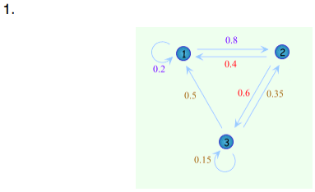

 |  |  |  |  | RECURRENTE | ABSORBENTE | TRANSITORIO

 | 1 | 2 | 3
1 | 0.2 | 0.8 | 0 | 1
2 | 0.4 | 0 | 0.6 | 1
3 | 0.5 | 0.35 | 0.15 | 1

2
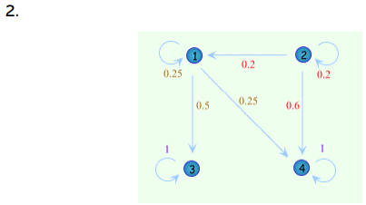

 |  |  |  |  |  | RECURRENTE | ABSORBENTE | TRANSITORIO

 | 1 | 2 | 3 | 4
1 | 0.25 | 0 | 0.5 | 0.25 | 1
2 | 0.2 | 0.2 | 0 | 0.6 | 1
3 | 0 | 0 | 1 | 0 | 1
4 | 0 | 0 | 0 | 1 | 1

3
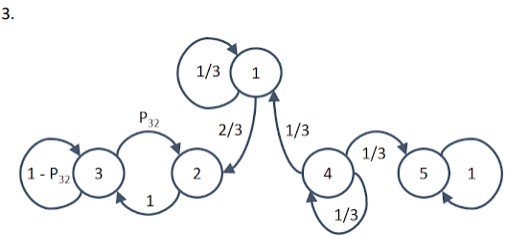

 |  |  |  |  |  |  | RECURRENTE | ABSORBENTE | TRANSITORIO

 | 1 | 2 | 3 | 4 | 5
1 | 0.33 | 0.67 | 0.00 | 0.00 | 0.00 | 1.00
2 | 0.00 | 0.00 | 1.00 | 0.00 | 0.00 | 1.00
3 | 0.00 | 1-P | P | 0.00 | 0.00 | 0.00
4 | 0.33 | 0.00 | 0.00 | 0.33 | 0.33 | 1.00
5 | 0.00 | 0.00 | 0.00 | 0.00 | 1.00 | 1.00

4
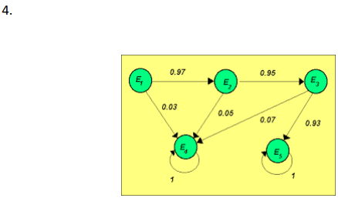

 |  |  |  |  |  |  | RECURRENTE | ABSORBENTE | TRANSITORIO

 | E1 | E2 | E3 | E4 | E5
E1 | 0 | 0.97 | 0 | 0.03 | 0 | 1
E2 | 0 | 0 | 0.95 | 0.05 | 0 | 1
E3 | 0 | 0 | 0 | 0.07 | 0.93 | 1
E4 | 0 | 0 | 0 | 1 | 0 | 1
E5 | 0 | 0 | 0 | 0 | 1 | 1

